TDSheet
Продажи за 22 сентября 2018 г.

Выводимые данные: | Cумма, Количество

Сумма

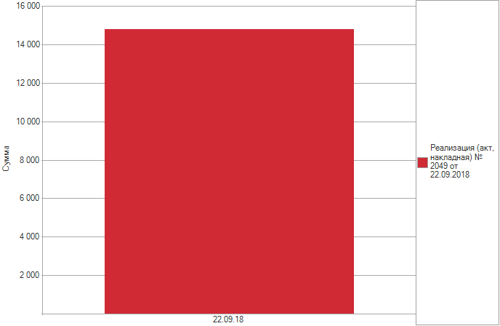

 |  |  |  |  |  |  |  |  |  |  |  |  |  |  |  | Дополнительные поля - параметры формирования отчета, 3шт

 |  |  |  |  |  |  |  |  |  | Период (поле по-умолчанию которое уже есть в отчете) |  | Поле: выбор склада | Поле: процент надбавки (произвольное число) | - | - | Второй период: с какого года по какой формировать отчет, если есть возможность задавать интервал (дни. месяцы, годы) то еще лучше

Документ |  |  |  |  |  |  |  | Итого |  | 22.09.18 |  | Остатки на складе на период из поля по-умолчанию | Себестоимость штуки на период из поля по-умолчанию | Цена продажи за штуку | % прибыли | 2016 |  |  | 2017 |  |  | 2018
Номенклатура |  | Код | Производитель | Артикул | Единица | Двигатель (Номенклатура) | OEM (Номенклатура) | Сумма | Количество | Сумма | Количество |  |  |  |  | Продано шт | Сумма продажи | Средн. себестоимость за период | Продано шт | Сумма продажи | Средн. себестоимость за период | Продано шт | Сумма продажи | Средн. себестоимость за период
Реализация (акт, накладная) № 2049 от 22.09.2018
IZUMI Поршень двигателя 2GRFE 13101-31090-100 (13101-31090) |  | 00-00020972 | IZUMI | 13101-31090-100 | шт | 2GRFE | 13101-31090 | 6,840 | 6 | 6,840 | 6 | 4 |  |  |  | 1 | 100 | 6.12 | 1 | 100 | 6.12 | 1 | 100 | 6.12
IZUMI Поршень двигателя 2KDFTV 13101-0L020-050 (13101-0L020) |  | БР-00024314 | IZUMI | 13101-0L020-050 | шт | 2KDFTV | 13101-0L020 | 5,200 | 4 | 5,200 | 4 | 1 |  |  |  | 4 | 150 | 97.39 | 4 | 150 | 97.39 | 4 | 150 | 97.39
JS ASAKASHI Фильтр салона AC22003 (27277-1HD0B) |  | 00-00003924 | JS ASAKASHI | AC22003 | шт |  | 27277-1HD0B | 100 | 1 | 100 | 1 | 1 |  |  |  | 2 | 50 | 18.79 | 2 | 50 | 18.79 | 2 | 50 | 18.79
NDC Вкладыш коренной MS1456A-STD (11701-21010) |  | 00-00011360 | NDC | MS1456A-STD | шт |  | 11701-21010 | 760 | 1 | 760 | 1 |  |  |  |  | 2 | 200 | 12.97 | 2 | 200 | 12.97 | 2 | 200 | 12.97
SUN Ремень ГРМ A601YS32MM (13568-62030) |  | 00-00010622 | SUN | A601YS32MM | шт |  | 13568-62030 | 850 | 1 | 850 | 1 | 2 |  |  |  |  |  |  |  |  |  | 1 | 50 | 13.79
SUN Ремень ГРМ двигателя 4G91 A482YU29MM (MD176388) |  | 00-00011695 | SUN | A482YU29MM | шт | 4G91 | MD176388|MD197133 | 1,040 | 1 | 1,040 | 1 | 1 |  |  |  | 2 | 10 | 13.38 | 2 | 10 | 13.38 | 2 | 10 | 13.38
Итого |  |  |  |  |  |  |  | 14,790 | 14 | 14,790 | 14

ЭТИ ПОЛЯ ВЫВОДЯТСЯ БАЗОВЫМ ОТЧЕТОМ ПРОДАЖИ НОМЕНКЛАТУРЫ |  |  |  |  |  |  |  |  |  |  |  | ЭТИ ПОЛЯ НЕОБХОДИМО ДОБАВИТЬ (цифры не реальные)

